UNIFORMES
PRODUCTO | ESPECIFICACIONES | CANTIDAD
Guantes para arqueros |  | 24
Kit para árbitro: contiene tarjeta amarilla y roja, pito y cronómetro |  | 3
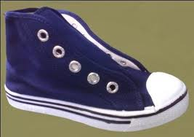 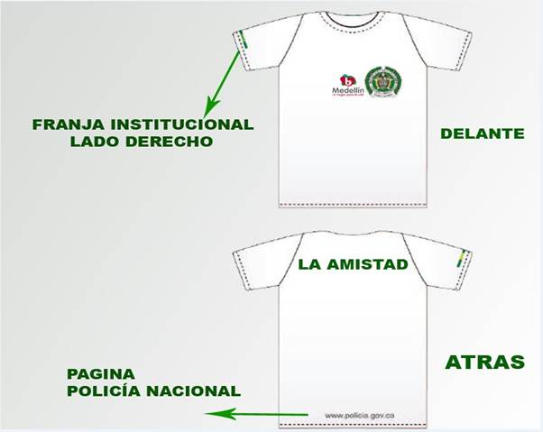 Uniformes deportivos, compuesto por: - Camisetas: se anexa foto del diseño de los logos institucionales en la camisetas y en la parte trasera debe ir la palabra “TORNEO LA AMISTAD”. FRANJA: - Pantalonetas - Medias - Tenis de tela de bota tipo venus | - Colores: (15 unidades de cada uno) AMARILLO AZUFRE AMARILLO BRILLANTE AMARILLO ORO NARANJADO ROJO ROJO VINO ROJO CLARO LILA VIOLETA MORADO AZUL MARINO AZUL CELESTE AZUL TURQUESA VERDE ESMERALDA VERDE OLIVA VERDE BOTELLA VERDE MENTA GRIS OSCURO GRIS CLARO BLANCO NEGRO ROSADO OSCURO FUCSIA - Los uniformes vienen del # 1 al # 15 en la espalda, para el # 1 de ser posible, darle otro diseño, pues es el uniforme del arquero | 345

